静摩擦
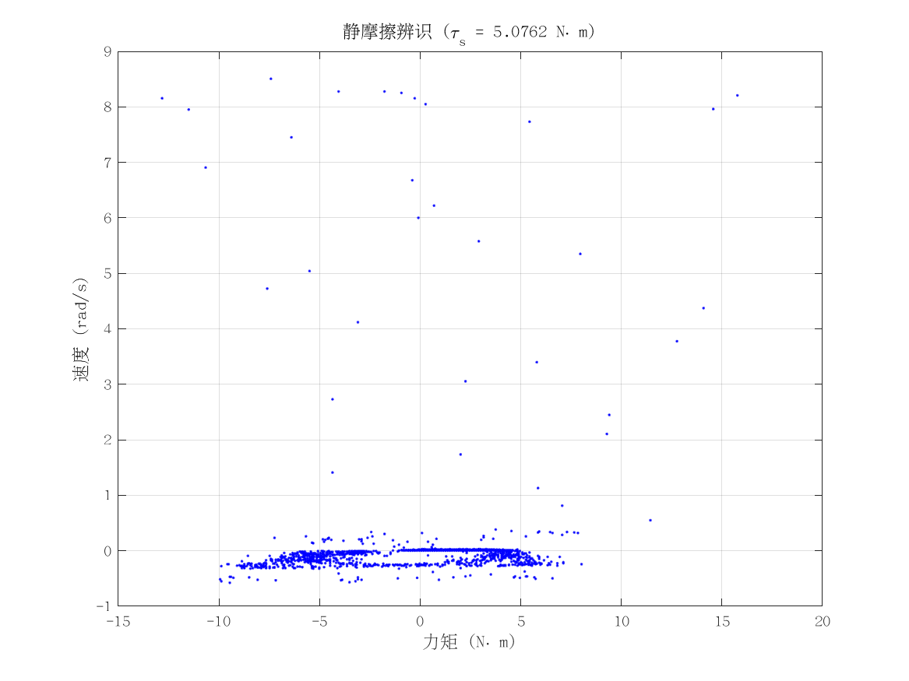
项目 | 值 | 单位/备注
电机型号 | 泉智博_43_10_40
力矩系数 K_tau | 4.1 | N·m/A
静摩擦 τ_s | 5.0761895 | N·m（电流扫描静止段）
数据文件 | scan_torque_serial_mit_20260309_174657.csv
附图 | 见右侧

动摩擦
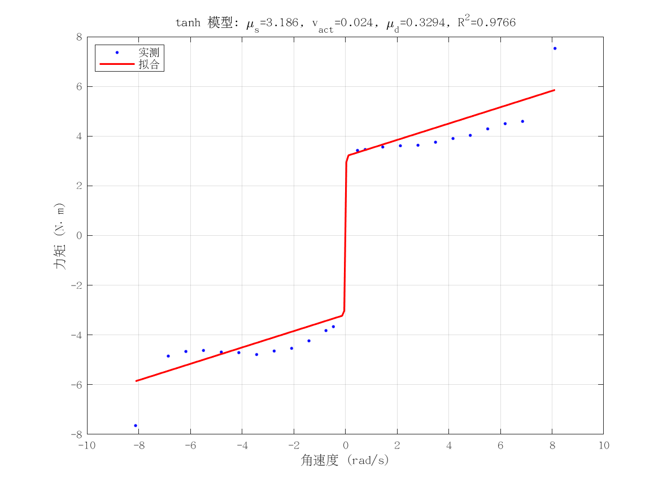
项目 | 值 | 单位/备注
电机型号 | 泉智博_43_10_40
摩擦模型 | tanh_viscous
静摩擦 τ_s（代入） | 5.0761895 | N·m
μ_s | 3.1857450334 | N·m
v_act | 0.02394910326 | rad/s
μ_d | 0.32936369451 | N·m·s/rad
摩擦拟合 R² | 0.97656414168
摩擦拟合 RMSE | 0.70094891265 | N·m
有效样本数 nUsed | 24
附图 | 见右侧

转动惯量
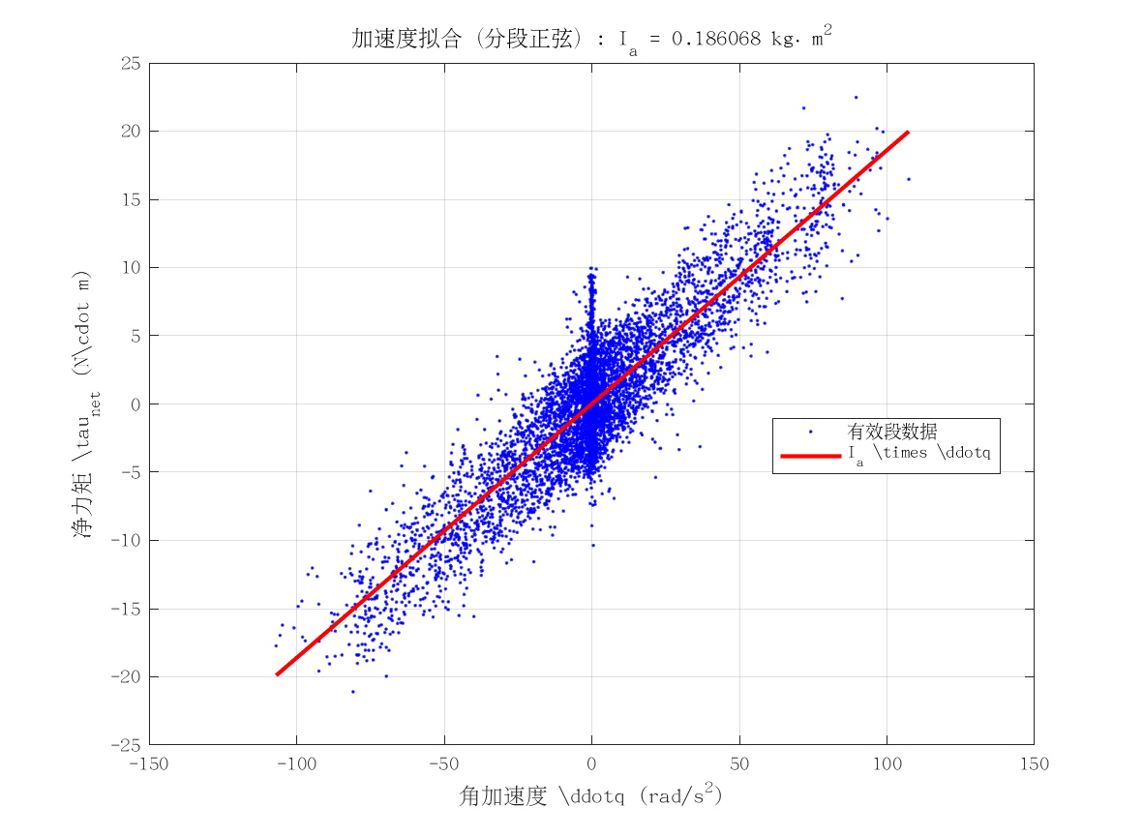
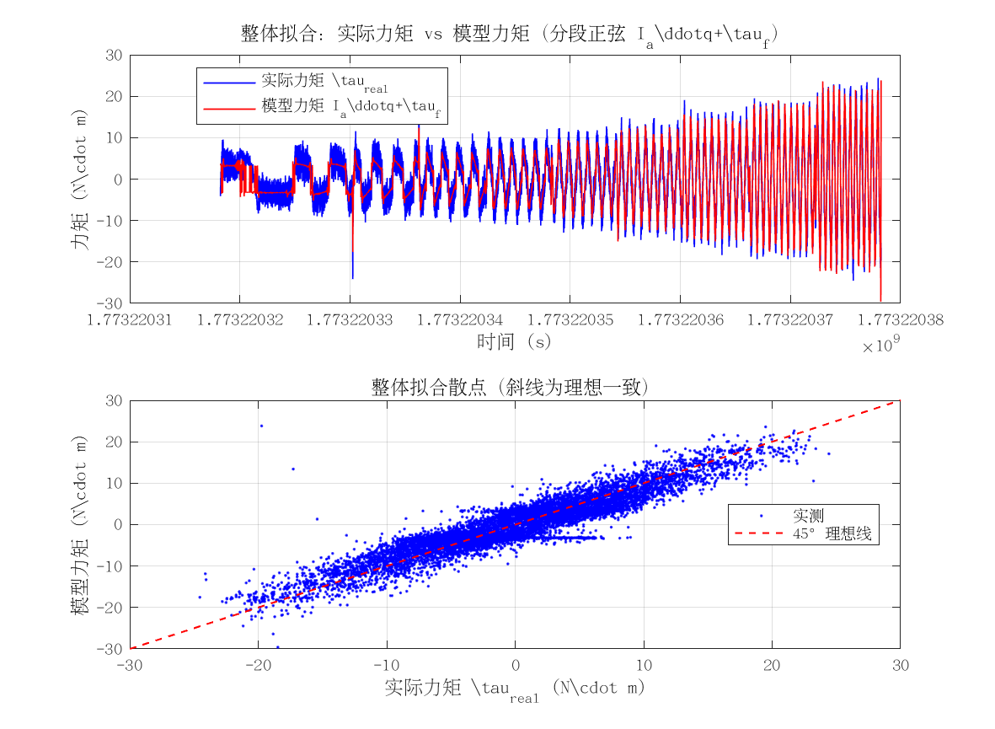
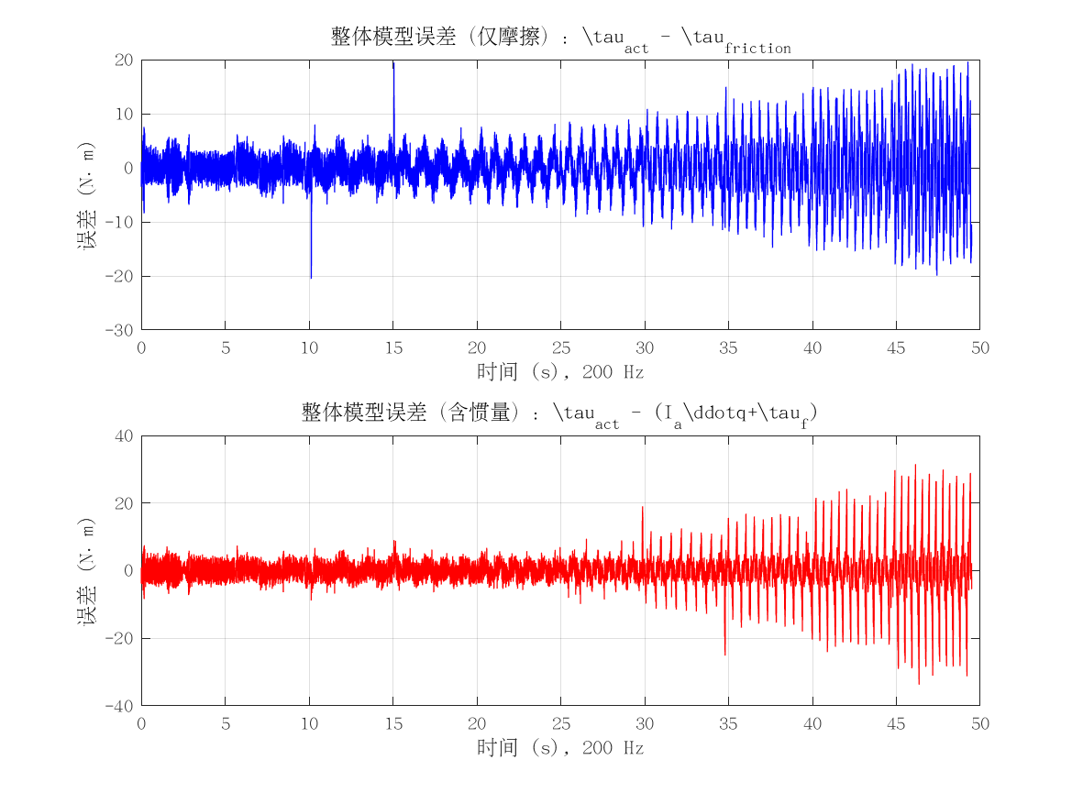
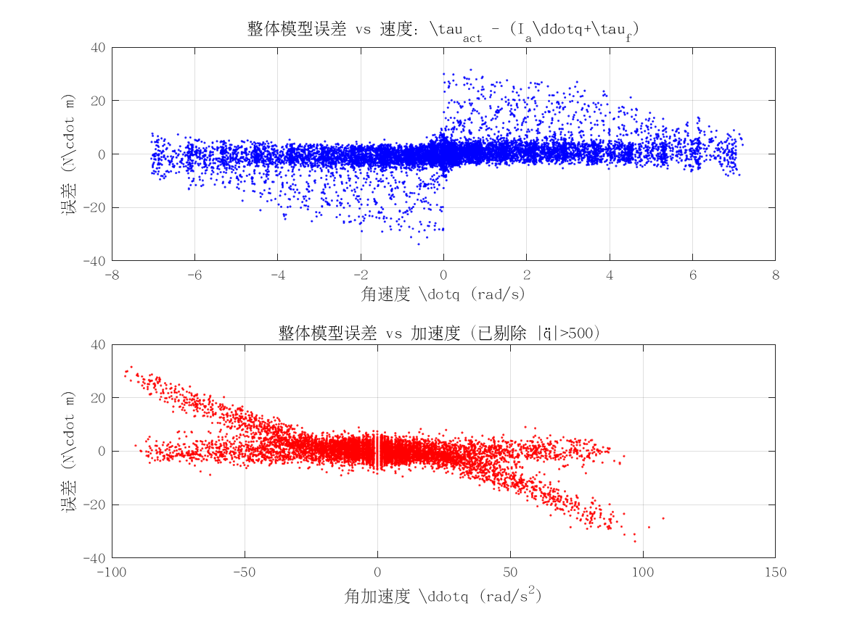

项目 | 值 | 单位/备注
电机型号 | 泉智博_43_10_40
转动惯量 I_a | 0.18606768736 | kg·m²
惯量拟合 R² | 0.58143707882
整体拟合 RMSE | 5.4163649948 | N·m
整体拟合 R² | 0.47418504251
附图 | 见下方

